Sheet1
 |  | QUẢNG CÁO TAXI 2016

 |  |  |  | Hà Nội, ngày tháng 01 năm 2016
Kính gửi: Quý khách hàng

Hiện nay chúng tôi đang khai thác dịch vụ quảng cáo trên Ghế sau Tài xế của Taxi, xin gửi Quý công ty báo giá chi tiết dịch vụ như sau:
bảng giá mang tính chất thời điểm, hãy liên hệ đê nhận giá tốt nhất: 098 145 8866

Khu vực Hà Nội
Stt | Hãng xe Taxi | Kích thước QC | Đơn giá Quảng cáo (VNĐ/ tháng/xe) | Thành Tiền | Số lượng xe trống | Chủng loại xe
 |  | (cm)
1 | Mai Linh | 40cm x 45cm | 420,000 | 420,000 | 2,150 | Toyota Innova, Vios, Kia Morning, Huyndai Getz.
2 | CP, Hanoi, 3A, JAC, Hanoi Tourist (Hà Nội) | 40cm x 45cm | 360,000 | 360,000 | 1,650 | Toyota: Innova, limo & Vios
3 | Taxi Airport (Taxi Group) | 40cm x 45cm | 420,000 | 420,000 | 350 | Vios & Limo
Khu vựcTP Hồ Chí Minh
4 | Mai Linh (TP Hồ Chí Minh) | 40cm x 45cm | 420,000 | 420,000 | 2,150 | Toyota Innova, Vios, Nissan Sunny
5 | Vina Taxi | 40cm x 45cm | 360,000 | 360,000 | 2,150 | Toyota: Innova, limo & Vios
Hình thức thể hiện |  | 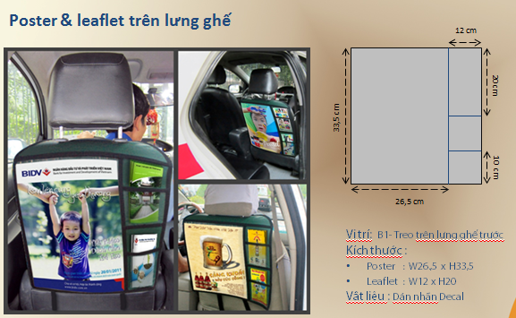

Ghi chú:
- Giá trên đã bao gồm thi công và in Poster nhưng chưa bao gồm 10% thuế VAT và in ấn tờ rơi.
- Gói quảng cáo tối thiều là 100 xe/ hợp đồng.
Quyền lợi của khách hàng khi tham gia quảng cáo:
- Giá trên đã bao gồm chi phí in ấn poster, thi công và xin giấy phép
- Khách hàng được gửi danh sách xe quảng cáo bao gồm: Biển kiểm soát, Số hiệu taxi.
- Khách hàng có thể kiểm soát thực tế hoạt động quảng cáo tại chỗ vào mỗi sáng hàng ngày
- Hình ảnh quảng cáo sẽ được bảo hành trong suốt quá trình quảng cáo
- Trung bình mỗi xe taxi di chuyển 250km/ngày
Trân trọng!

